92 歯科医師数（人口千人当たり）
 | 92 歯科医師数（人口千人当たり）

 | 時点 2024(R6)年12月31日（２年毎） |  |  |  |  |  |  | 平 均 値 |  |  |  | 0.63
 | 単位 人，人 |  |  |  |  |  |  | 標準偏差 |  |  |  | 0.24
 | 市町村名 | 指標 | 順位 |  | 歯科医師数 |  | 市町村名 | 指標 | 順位 |  | 歯科医師数

 | 千葉県 | 0.73 |  | － |  | 4,595 | 八街市 | 0.44 |  | 42 |  | 29
 | 千葉市 | 0.90 |  | 5 |  | 887 | 印西市 | 0.58 |  | 32 |  | 63
 | 銚子市 | 0.83 |  | 8 |  | 44 | 白井市 | 0.50 |  | 39 |  | 31
 | 市川市 | 0.55 |  | 33 |  | 273 | 富里市 | 0.32 |  | 49 |  | 16
 | 船橋市 | 0.72 |  | 19 |  | 469 | 南房総市 | 0.46 |  | 41 |  | 15
 | 館山市 | 0.79 |  | 14 |  | 34 | 匝瑳市 | 0.80 |  | 11 |  | 26
 | 木更津市 | 0.80 |  | 11 |  | 109 | 香取市 | 0.85 |  | 7 |  | 57
 | 松戸市 | 1.17 |  | 2 |  | 586 | 山武市 | 0.55 |  | 33 |  | 25
 | 野田市 | 0.51 |  | 38 |  | 78 | いすみ市 | 0.64 |  | 25 |  | 21
 | 茂原市 | 0.88 |  | 6 |  | 74 | 大網白里市 | 0.49 |  | 40 |  | 23
 | 成田市 | 0.66 |  | 23 |  | 88 | 酒々井町 | 0.35 |  | 48 |  | 7
 | 佐倉市 | 0.53 |  | 36 |  | 87 | 栄町 | 0.31 |  | 50 |  | 6
 | 東金市 | 0.83 |  | 8 |  | 47 | 神崎町 | 0.36 |  | 47 |  | 2
 | 旭市 | 0.77 |  | 15 |  | 47 | 多古町 | 0.31 |  | 50 |  | 4
 | 習志野市 | 0.72 |  | 19 |  | 126 | 東庄町 | 0.41 |  | 45 |  | 5
 | 柏市 | 0.80 |  | 11 |  | 348 | 九十九里町 | 0.60 |  | 30 |  | 8
 | 勝浦市 | 0.99 |  | 4 |  | 15 | 芝山町 | 1.37 |  | 1 |  | 9
 | 市原市 | 0.60 |  | 30 |  | 158 | 横芝光町 | 0.82 |  | 10 |  | 17
 | 流山市 | 0.66 |  | 23 |  | 140 | 一宮町 | 0.25 |  | 52 |  | 3
 | 八千代市 | 0.62 |  | 27 |  | 127 | 睦沢町 | 0.16 |  | 53 |  | 1
 | 我孫子市 | 0.75 |  | 17 |  | 98 | 長生村 | 0.38 |  | 46 |  | 5
 | 鴨川市 | 1.10 |  | 3 |  | 33 | 白子町 | 0.42 |  | 44 |  | 4
 | 鎌ケ谷市 | 0.71 |  | 22 |  | 78 | 長柄町 | 0.16 |  | 53 |  | 1
 | 君津市 | 0.43 |  | 43 |  | 34 | 長南町 | 0.61 |  | 29 |  | 4
 | 富津市 | 0.74 |  | 18 |  | 29 | 大多喜町 | 0.62 |  | 27 |  | 5
 | 浦安市 | 0.54 |  | 35 |  | 93 | 御宿町 | 0.77 |  | 15 |  | 5
 | 四街道市 | 0.53 |  | 36 |  | 50 | 鋸南町 | 0.64 |  | 25 |  | 4
 | 袖ケ浦市 | 0.72 |  | 19 |  | 47

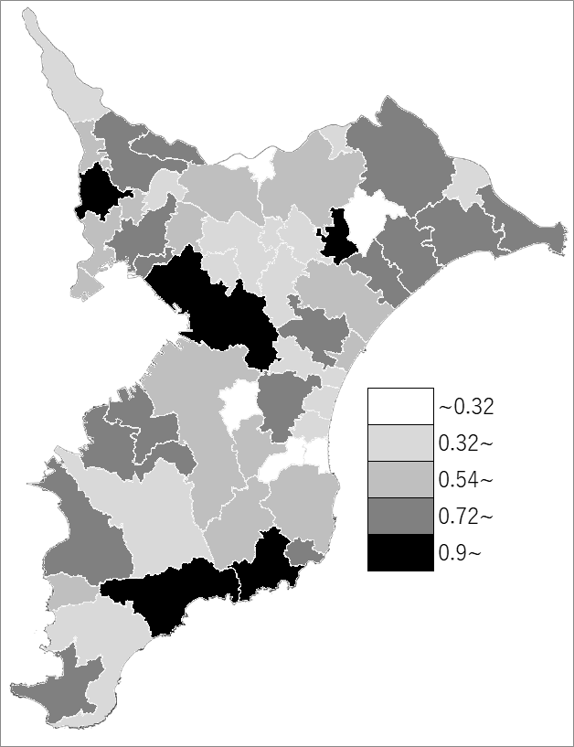
 | 千葉県の推移
 | 歯科医師数（右軸） | 指標
平成28年 | 5180 | 0.83
平成30年 | 5153 | 0.82
令和2年 | 5221 | 0.83
令和4年 | 4953 | 0.79
令和6年 | 4595 | 0.73

《備 考》 ・資料出所 厚生労働省「医師・歯科医師・薬剤師統計」 ・算出方法 歯科医師数÷常住人口（R7.1.1） 注）医業に従事しない者も含みます。

